400x400
poz. | OPIS STAVKE | kol. | jed. mjera | ukupno

1 | ACO INOX jednodijelni slivnik vertikalni TIP 315 |  | kom | 0.00
 | Dobava i montaža podnog jednodijelnog ACO INOX industrijskog slivnika TIP 315 izrađenog prema HRN EN 1253, s izvadivim zaporom za miris (sifonom), promjera tijela 315 mm i vertikalnim odvodom DN 160, dosjedom za rešetku veličine 400x400 mm, sve izrađeno iz nehrđajućeg čelika AISI 304. Protok slivnika 9,5 l/sec sa sifonom i 20 l/sec bez sifona. Tijelo, dosjed za rešetku i zapor za miris izrađeni postupkom dubokog vučenja sa radijusima većim od 3 mm, radi lakšeg čišćenja i održavanja, sve prema EHEDG-e standardima za prehrambenu industriju. Materijal dodatno zaštićen postupkom pikopasivizacije nakon izrade radi dodatne zaštite od agresivnih medija i korozije. |  |  |  | 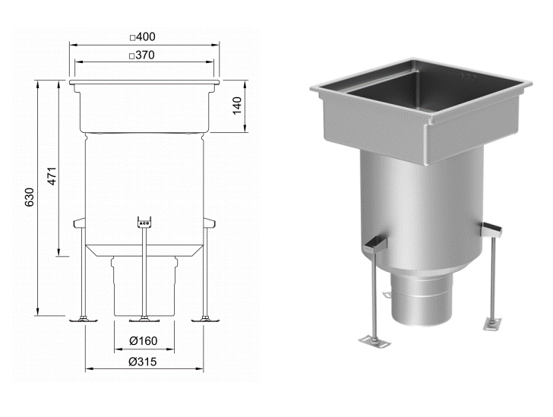

2 | ACO INOX 315 mrežasta rešetka 368x184 mm L15 | 2 | kom | 0.00
 | Dobava i montaža ACO INOX 315 protuklizne mrežaste rešetke 368x184 mm za industrijske slivnike, izrađene iz nehrđajućeg čelika AISI 304 prema HRN EN 1253. Zaštitna obrada materijala elektropoliranjem radi otpornosti na koroziju i lakšeg čišćenja.

3 | ACO INOX 315 prečkasta rešetka 368x184 mm
 | Dobava i montaža ACO INOX 315 protuklizne prečkaste rešetke 368x184 mm za industrijske slivnike, izrađene iz nehrđajućeg čelika AISI 304 prema HRN EN 1253. Rešetka izvedena prema EHEDG higijenskim standardima sa zaobljenim rubovima i punim uzdužnim varom na svim prečkama. Zaštitna obrada materijala pikopasiviziranjem radi otpornosti na koroziju.
 | rešetka nosivosti R50 |  | kom | 0.00

4 | ACO INOX 315 sito za nečistoće |  | kom | 0.00
 | Dobava i montaža ACO INOX 315 sita za nečistoće iz nehrđajućeg čelika AISI 304 prema HRN EN 1253. Promjer sita 306mm, visina 101,5mm

